UAT
ผลทดสอบ UAT ตั้งลูกหนี้ EM* มี VAT หักเงินเดือนเต็มจำนวน (full base+VAT) และไม่มี VAT หักเงินเดือนเต็มจำนวน (full base)
ระบบงาน | FI-AR ERQ410
จัดทำโดย | สุทัตตา ไผ่นวล ฝกง., สุนิสา ศรีทองดี ฝพท.
วันที่ทดสอบ | 10.10.2022
วันที่จัดทำเอกสาร | 11.10.2022
ลำดับที่ | รายละเอียดขั้นตอนการทำงาน | รหัสคำสั่ง | ข้อมูลที่ใช้ในการทดสอบ |  | ผลลัพธ์ที่ได้
1 | ทาง IT บันทึกเอกสารตั้งลูกหนี้เพื่อใช้ตั้งต้นการทดสอบ | F-22 | Doc Type | DR | Doc No. | 3000000106
 |  |  | Doc. Date | 02.05.2022 | Year | 2021
 |  |  | Posting Date | 02.05.2022
 |  |  | Customer | 300000007
 |  |  | VAT Code | XZ

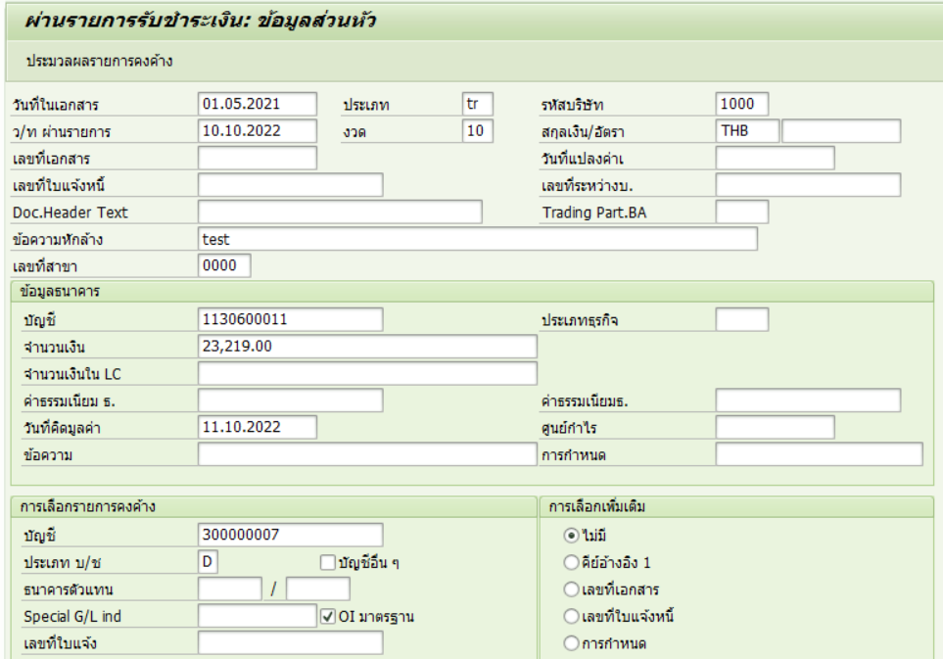
2 | บันทึกเอกสารรับชำระ | F-28 | Doc Type | TR | Doc No. | 3500000095
 |  |  | Doc. Date | 01.05.2021 | Year | 2022
 |  |  | Posting Date | 10.10.2022
 |  |  | Customer | 300000007
 |  |  | Doc No. | 3000000106

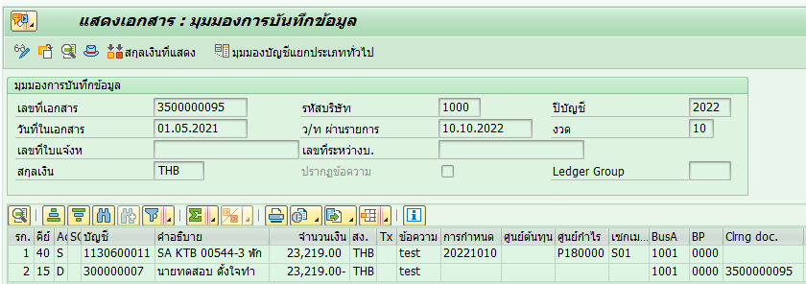

3 | โอนภาษีขายรอโอนเป็นภาษีขาย จากนั้นพิมพ์ใบเสร็จรับเงิน/ใบกำกับภาษี | ZBUARF001 | Doc No. | 3500000095 | VAT Doc No. | 3600000079
 |  |  | Year | 2022 | Year | 2022
 |  |  |  |  | วันที่เอกสารของเอกสารโอนภาษี = วันที่เอกสารของเอกสารรับชำระ
 |  |  |  |  | วันที่ผ่านรายการของเอกสารโอนภาษี = วันที่ผ่านรายการของเอกสารรับชำระ

 |  |  |  |  | เลขที่ใบกำกับภาษี | 006505200018
 |  |  |  |  | วันที่ | 01 พฤษภาคม 2564
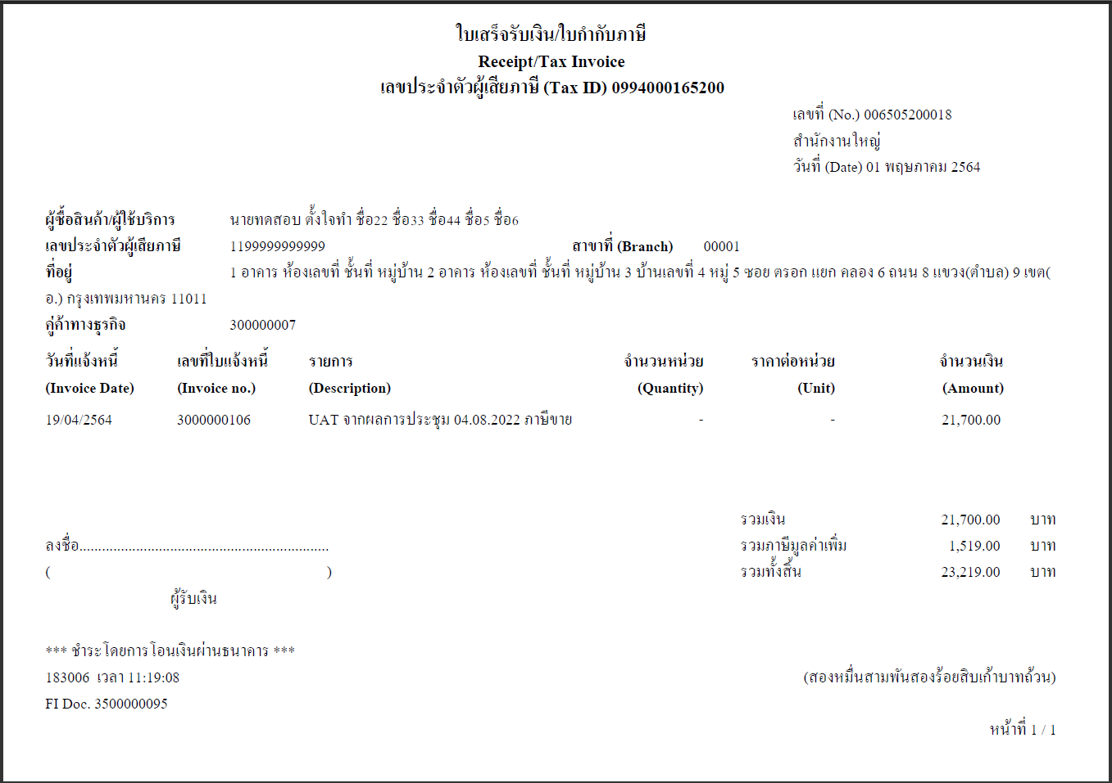

4 | พิมพ์ใบแทนใบเสร็จรับเงิน/ใบกำกับภาษี | ZBUARF002 | Doc No. | 3500000095 | เลขที่ใบกำกับภาษี | 006505200018
 |  |  | Year | 2022 | วันที่ | 01 พฤษภาคม 2564
 |  |  | เลือกการทำงาน | ใบแทนใบเสร็จรับเงิน/ใบกำกับภาษี | *ได้เลขที่ใบกำกับภาษีเดียวกับที่พิมพ์ครั้งแรกผ่าน ZBUARF001 และวันที่ในใบกำกับภาษีเป็นวันที่เอกสารของเอกสารรับชำระ

 |  |  | สาเหตุของการออกใบแทน | 01 ใบกำกับภาษีสูญหาย

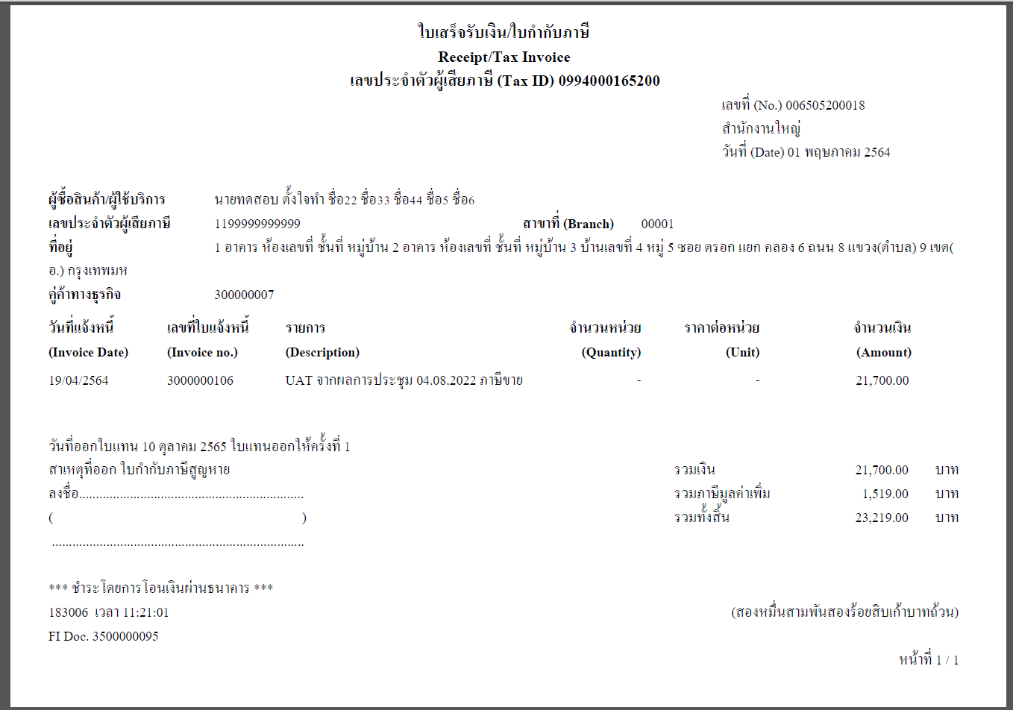

5 | ยกเลิกใบเสร็จรับเงิน/ใบกำกับภาษีฉบับเดิม โดยมีการแก้ไขชื่อ-นามสกุล | ZBUARF002 | Doc No. | 3500000095 | เลขที่ใบกำกับภาษี | 006510900001
 |  |  | Year | 2022 | วันที่ | 01 พฤษภาคม 2564
 |  |  | เลือกการทำงาน | ยกเลิกใบเสร็จรับเงิน/ใบกำกับภาษีฉบับเดิมกำกับภาษี | *ชื่อในใบกำกับภาษีเปลี่ยนไป ได้เลขที่ใบกำกับภาษีใหม่ และวันที่ในใบกำกับภาษีเป็นวันที่เอกสารของเอกสารรับชำระ (วันที่ในใบกำกับภาษีเป็นวันเดิม)

 |  |  | New Address | X

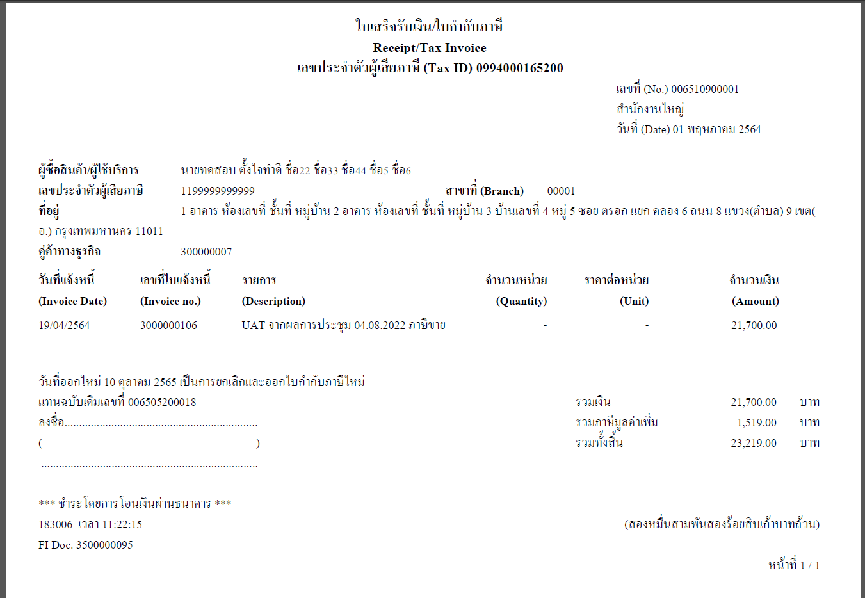

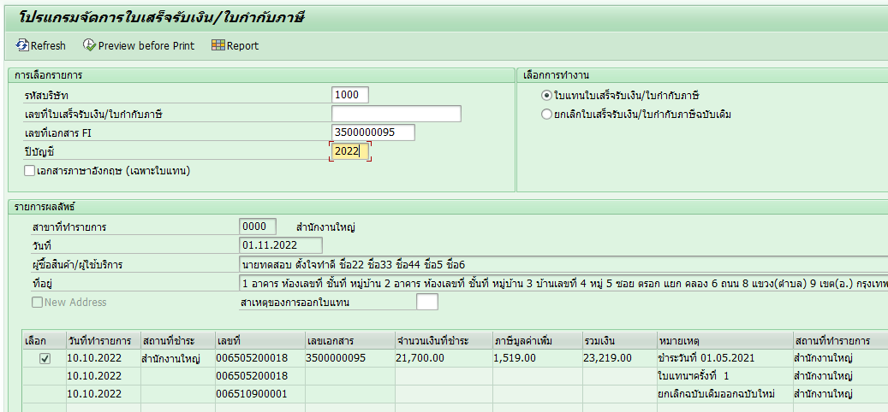

6 | ทดสอบพิมพ์สำเนาแบบฟอร์มใบเสร็จรับเงิน | ZBUARF003 | Doc No. | 3500000095 | เลขที่ใบเสร็จ | 006510900001
 |  |  | Year | 2022 | วันที่ | 01 พฤษภาคม 2564
 |  |  |  |  | * แสดงผลเหมือนใบกำกับภาษีใบล่าสุดแต่มีลายน้ำคำว่าสำเนา

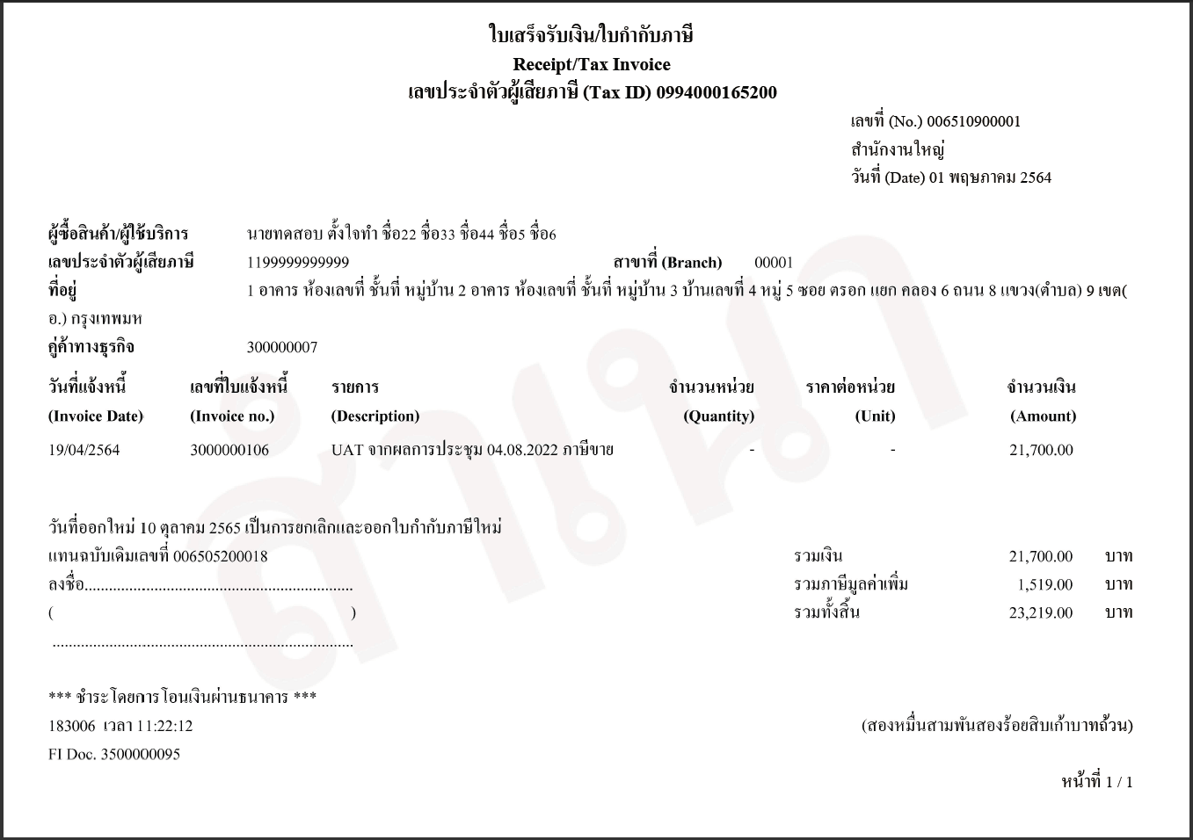

7 | เรียกรายงานภาษีขาย | ZFIARR016 | รหัสบริษัท | 1000 | ในรายงานจะแสดงแยกรายการ (เพิ่มเติม) กรณีที่ภาษีขายมีวันที่เอกสารไม่ตรงกับงวดที่เรียกรายงาน โดยวันที่ในใบกำกับภาษีคือ วันที่เอกสารของ Doc รับชำระ
 |  |  | ปีบัญชี | 2022
 |  |  | วันที่ผ่านรายการ | 10.10.2022 ถึง 10.10.2022

สรุป
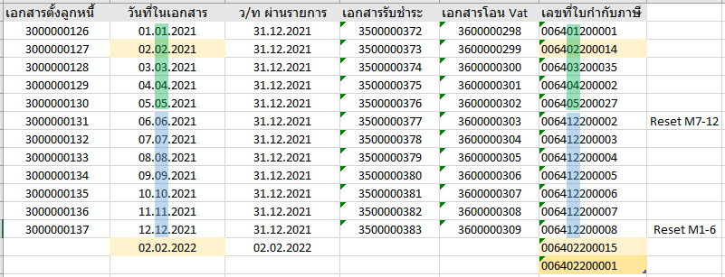
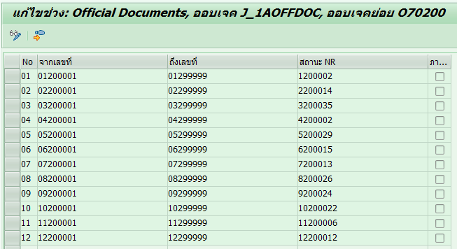
เอกสารตั้งลูกหนี้

เอกสารรับชำระ

วันที่ที่แสดงในใบเสร็จ/ใบกำกับ ใบแทน สำเนา และรายงานภาษี
(ZBUARF001, ZBUARF002, ZBUARF003, ZFIARR016)
เลขที่ใบกำกับภาษี

เอกสารโอนภาษี

Running Number เลขที่ใบกำกับภาษี
หลักที่ | กรณีพิมพ์ครั้งแรก | กรณียกเลิกออกใหม่
1-2 | เลขที่สาขา 2 ตำแหน่งหลัง | เลขที่สาขา 2 ตำแหน่งหลัง
3-4 | ปี พ.ศ. 2 ตำแหน่งหลังของวันที่ผ่านรายการ | ปี พ.ศ. 2 ตำแหน่งหลังของปีปัจจุบัน
5-6 | เดือนของวันที่เอกสาร | เดือนปัจจุบัน
7 | ประเภทเอกสาร | ประเภทเอกสาร | ประเภทเอกสารมีกี่ประเภท แบ่งอย่างไร
8-11 | ลำดับที่ของเลขที่ใบกำกับภาษี | ลำดับที่ของเลขที่ใบกำกับภาษี

จากการทดสอบพบว่า Running Number เลขที่ใบกำกับภาษี
1. ปีและเดือนไม่สอดคล้องกัน โดยใช้ปีของวันที่เอกสาร ใช้เดือนของวันที่ผ่านรายการ
2. การนับลำดับที่ของเลขที่ใบกำกับภาษี ไม่ได้แยกปี และมีการ reset ทุก 6 เดือน ตามตัวอย่าง

ตัวอย่างเพิ่มเติม
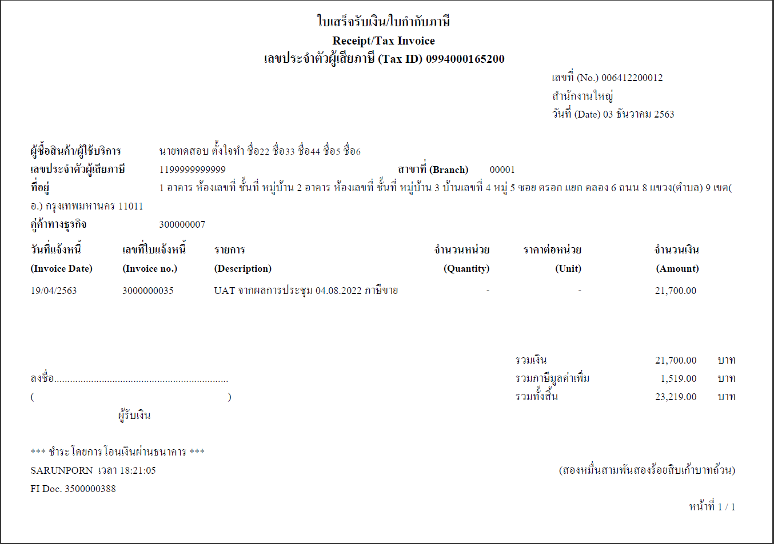

วันที่ที่แสดงในใบเสร็จ/ใบกำกับ ใบแทน สำเนา และรายงานภาษี
(ZBUARF001, ZBUARF002, ZBUARF003, ZFIARR016)

เลขที่ใบกำกับภาษี

